Chi tiết địa chất
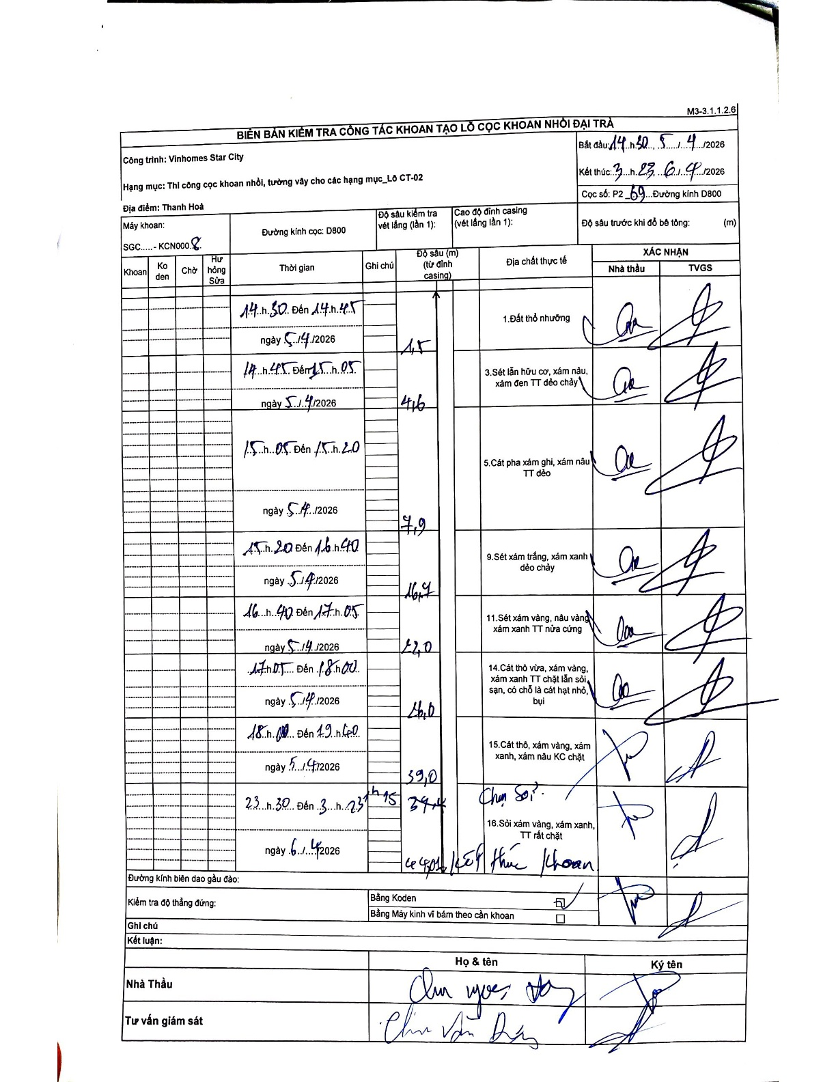
Dự án | Star City Thanh Hóa
Hạng mục | Thi công cọc khoan nhồi, tường vây cho các hạng mục_Lô CT-02
Tên bộ phận | Thi công cọc nhồi, tường vây cho các hạng mục_Lô CT-02
Số hiệu cọc | P2-69
Tên Máy khoan | SGC-KCN0008
Đường kính | D800
Bắt đầu thi công | 14:30 05/04/2026
Kết thúc thi công | 03:23 06/04/2026

Địa chất TT | Đường kính | Mô tả lớp thiết kế | Từ (h) | Đến (h) | Cao độ từ | Cao độ đến | T.Gian (h) | Dài (m) | V (m/h) | Ghi chú
Đất thổ nhưỡng | D800 | Đất thổ nhưỡng | 14:30 05/04/2026 | 14:45 05/04/2026 | 0 | -1.5 | 0.25 | 1.5 | 6
2 | D800 | Sét lẫn hữu cơ, xám nâu, xám đen TT dẻo chảy | 14:45 05/04/2026 | 15:05 05/04/2026 | -1.5 | -4.6 | 0.33 | 3.1 | 9.3
3 | D800 | Cát pha xám ghi, xám nâu TT dẻo | 15:05 05/04/2026 | 15:20 05/04/2026 | -4.6 | -7.9 | 0.25 | 3.3 | 13.2
4 | D800 | Sét xám trắng, xám xanh dẻo chảy | 15:20 05/04/2026 | 16:40 05/04/2026 | -7.9 | -16.4 | 1.33 | 8.5 | 6.37
5 | D800 | Sét xám vàng, nâu vàng xám xanh TT nửa cứng | 16:40 05/04/2026 | 17:05 05/04/2026 | -16.4 | -22 | 0.42 | 5.6 | 13.44
6 | D800 | Cát thô vừa, xám vàng, xám xanh TT chặt lẫn sỏi, sạn, có chỗ là cát hạt nhỏ, bụi | 17:05 05/04/2026 | 18:00 05/04/2026 | -22 | -26 | 0.92 | 4 | 4.36
7 | D800 | Cát thô, xám vàng, xám xanh, xám nâu KC chặt | 18:00 05/04/2026 | 19:00 05/04/2026 | -26 | -39 | 1 | 13 | 13
8 | D800 | Sỏi xám vàng, xám xanh, TT rất chặt | 23:30 05/04/2026 | 23:15 06/04/2026 | -39 | -39.4 | 23.75 | 0.4 | 0.02 | Chụn Sỏi

ẢNH BIÊN BẢN GỐC

